Test Cases
ID | Summary | Pre-conditions | Steps to reproduce | Expected Results | Test Status | Attachments | Comment
1 | Помилка "Пристроїв не знайдено" | 1. Виконаний вхід у систему з логіном test911desktop@gmail.com та паролем test911desktop | 1. Зайти до розділу “Пристрої” 2. Натиснути кнопку “Додати пристрій” 3. У вікні ввести Ім'я, ID пристрою 123456111 4. Натиснути кнопку “Додати пристрій” 5. Дочекатись закінчення зворотнього відліку таймера 30 секунд | 1. Відкрито розділ “Пристрої” 2. Відкрито вікно налаштування пристрою 3. Валідацію полів вводу пройдено 4. З'явився таймер зворотнього відліку та пошуку пристрою 5. З'явилася помилка “Пристроїв не знайдено. Перевірте правильність підключення та повторіть пошук” | Failed |  | Опис помилки не співпадає згідно з вимог у вікні повідомлення про відсутність активних пристроїв після невдалого пошуку пристроїв.
2 | Помилка "Пристрій уже зареєстровано" | 1. Виконаний вхід у систему з логіном test911desktop@gmail.com та паролем test911desktop. 2. На хаб вже додано пристрій | 1. Зайти до розділу “Пристрої” 2. Натиснути кнопку “Додати пристрій” 3. У вікні ввести Ім'я, ID пристрою (вже доданого на Хаб) 4. Натиснути кнопку “Додати пристрій” | 1. Відкрито розділ “Пристрої” 2. Відкрито вікно налаштування пристрою 3. Валідацію полів вводу пройдено. Поле не підсвічується червоним. 4. З'явилася помилка “Пристрій із цим QR-кодом уже зареєстровано” | Passed | 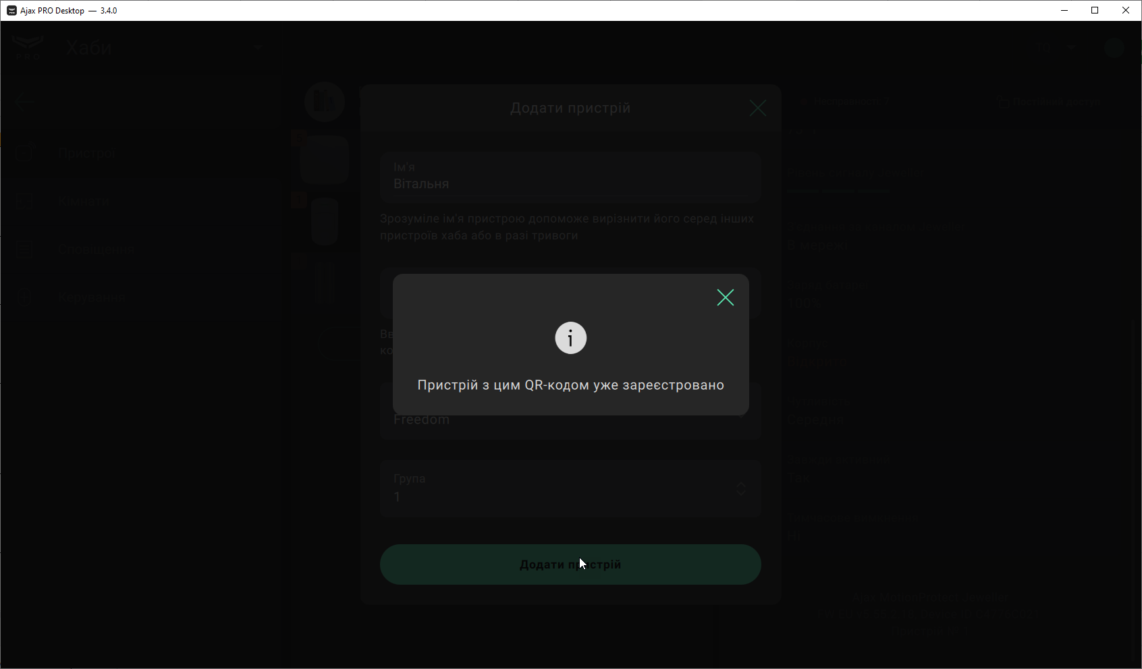
3 | Помилка "Потрібен хаб нового покоління" | 1. Виконаний вхід у систему з логіном test911desktop@gmail.com та паролем test911desktop | 1. Зайти до розділу “Пристрої” 2. Натиснути кнопку “Додати пристрій” 3. У вікні ввести Ім'я, ID пристрою 1234560d1 4. Натиснути кнопку “Додати пристрій” | 1. Відкрито розділ “Пристрої” 2. Відкрито вікно налаштування пристрою 3. Валідацію полів вводу пройдено. Поле не підсвічується червоним. 4. З'явилася помилка "Щоб під’єднати цей пристрій, потрібен хаб наступного покоління" | Passed | 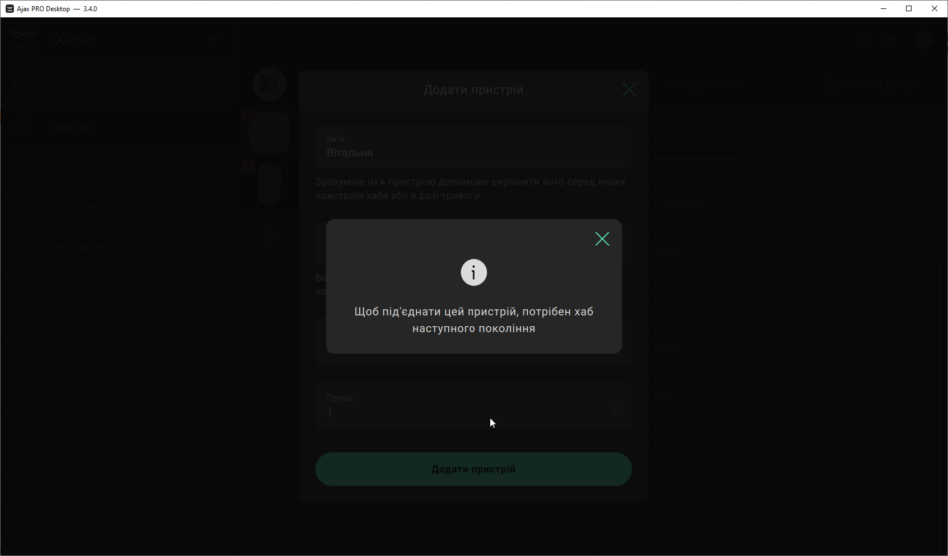
4 | Помилка “Відсутній зв’язок” | 1. Виконаний вхід у систему з логіном test911desktop@gmail.com та паролем test911desktop | 1. Зайти до розділу “Пристрої” 2. Натиснути кнопку “Додати пристрій” 3. У вікні ввести Ім'я, ID пристрою 123456111 4. Натиснути кнопку “Додати пристрій” 5. Коли з'явився таймер із зворотнім відліком - відключити доступ до інтернету на ПК | 1. Відкрито розділ “Пристрої” 2. Відкрито вікно налаштування пристрою 3. Валідацію полів вводу пройдено. Поле не підсвічується червоним. 4. З'явився таймер зворотнього відліку та пошуку пристрою 5. З'явилася помилка “Відсутній зв'язок” | Passed | 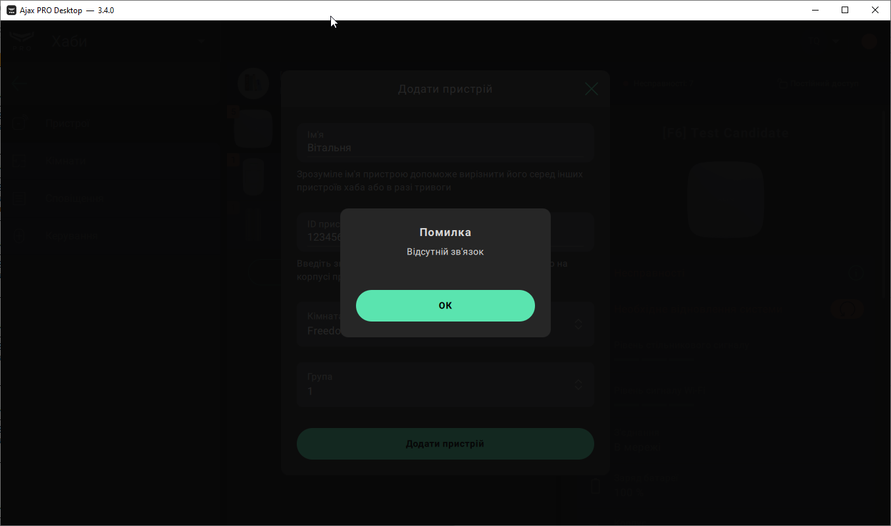
5 | Помилка "Необхідно оновити версію Хаба" | 1. Виконаний вхід у систему з логіном test911desktop@gmail.com та паролем test911desktop | 1. Зайти до розділу “Пристрої” 2. Натиснути кнопку “Додати пристрій” 3. У вікні ввести Ім'я, ID пристрою 1234560g1 4. Натиснути кнопку “Додати пристрій” | 1. Відкрито розділ “Пристрої” 2. Відкрито вікно налаштування пристрою 3. Валідацію полів вводу пройдено. Поле не підсвічується червоним. 4. З'явилася помилка “Для підключення пристрою необхідно оновити версію Хаба” | Blocked |  | В поле "ID" неможливо ввести символ "g" у вікні "Додати пристрій" під час введення та копіювання з буферу ID пристрою. Помилку "Необхідно оновити версію Хаба" неможливо перевірити, доки не буде виправлений баг з ID1
6 | Перевірка поля "Ім'я" на допустимі символи | 1. Виконаний вхід у систему з логіном test911desktop@gmail.com та паролем test911desktop | 1. Зайти до розділу “Пристрої” 2. Натиснути кнопку “Додати пристрій” 3. Ввести ID пристрою 123456111 4. Ввести Ім'я #@)₴?$0-тест, 2 5. Натиснути кнопку “Додати пристрій” | 1. Відкрито розділ “Пристрої” 2. Відкрито вікно налаштування пристрою. 3. Валідацію поля "ID" пройдено. Поле не підсвічується червоним. 4. Валідацію поля "Ім'я" пройдено. Поле не підсвічується червоним. 5. Ім'я прийнято, з'явився таймер із зворотнім відліком | Passed | 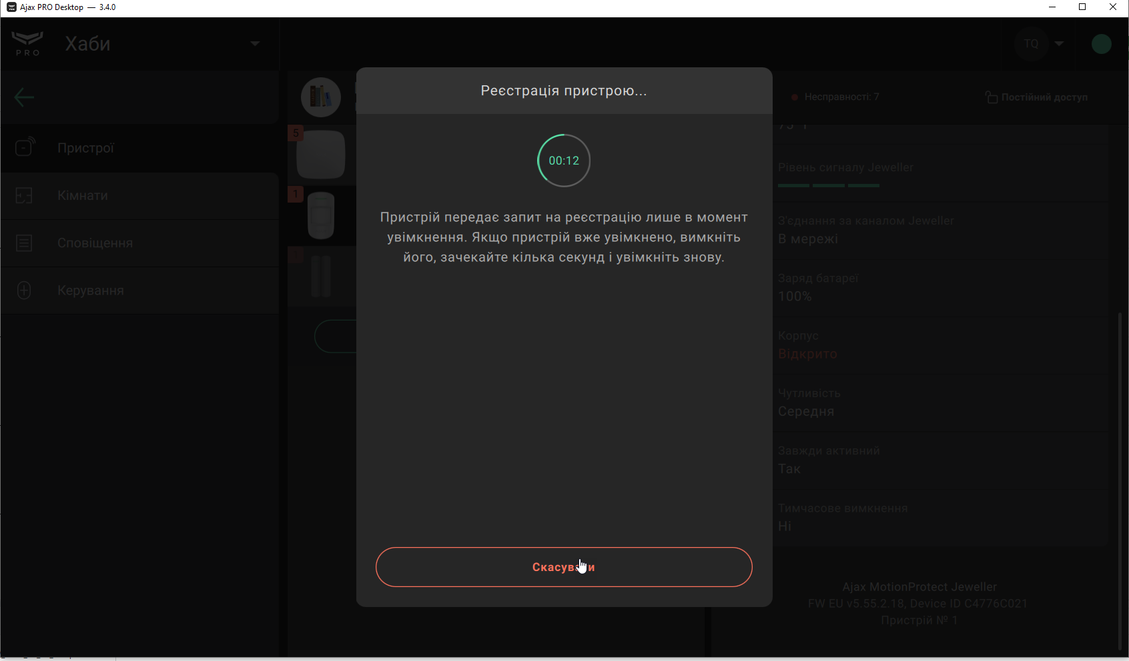 | Зауваження: 1. Не зовсім коректно складати один тест кейс на усі допустимі еквівалентні класи символів. Бо якщо система не сприйматиме один з них, то знадобиться деякий час, щоб з'ясувати який саме символ не пройшов. Це втрата часу. 2. У тексті тестового задання був пропущений крок "Натиснути кнопку “Додати пристрій”
7 | Перевірка поля “Ім'я” на максимальну довжину (24 символи) | 1. Виконаний вхід у систему з логіном test911desktop@gmail.com та паролем test911desktop | 1. Зайти до розділу “Пристрої” 2. Натиснути кнопку “Додати пристрій” 3. У вікні, що з'явилося, ввести ID пристрою 123456111 4. Ввести Ім'я 123456789012345678901234 так само перевірити QWERTYasdfghЙЦУКЕНфывапр і 123456QWERTYasdfghЦУКЕН!”№;%: 5. Натиснути кнопку “Додати пристрій” | 1. Відкрито розділ “Пристрої” 2. Відкрито вікно налаштування пристрою. 3. Валідацію поля "ID" пройдено. Поле не підсвічується червоним. 4. Валідацію поля "Ім'я" пройдено. Поле не підсвічується червоним. 5. Ім'я прийнято, з'явився таймер із зворотнім відліком | Failed |  | В поле "Ім'я" можливе введення до 12 символів кирилиці у вікні додавання пристрою.
8 | Перевірка поля “Ім'я” з кириличним значенням з трьох окремих слів | 1. Виконаний вхід у систему з логіном test911desktop@gmail.com та паролем test911desktop | 1. Зайти до розділу “Пристрої” 2. Натиснути кнопку “Додати пристрій” 3. У вікні, що з'явилося, ввести ID пристрою 123456111 4. Ввести Ім'я Вітальня для гостей 5. Натиснути кнопку “Додати пристрій” | 1. Відкрито розділ “Пристрої” 2. Відкрито вікно налаштування пристрою. 3. Валідацію поля "ID" пройдено. Поле не підсвічується червоним. 4. Валідацію поля "Ім'я" не пройдено. Поле підсвічується червоним. 5. Ім'я прийнято, з'явився таймер із зворотнім відліком | Blocked |  | Неможливо перевірити, доки не буде виправлений баг з ID 2.
9 | Перевірка поля “Ім'я” з латинським значенням з трьох окремих слів | 1. Виконаний вхід у систему з логіном test911desktop@gmail.com та паролем test911desktop | 1. Зайти до розділу “Пристрої” 2. Натиснути кнопку “Додати пристрій” 3. У вікні, що з'явилося, ввести ID пристрою 123456111 4. Ввести Ім'я Bedroom For Quests 5. Натиснути кнопку “Додати пристрій” | 1. Відкрито розділ “Пристрої” 2. Відкрито вікно налаштування пристрою. 3. Валідацію поля "ID" пройдено. Поле не підсвічується червоним. 4. Валідацію поля "Ім'я" не пройдено. Поле підсвічується червоним. 5. Ім'я прийнято, з'явився таймер із зворотнім відліком | Passed
10 | Перевірка поля “Ім'я” з кириличним значенням з дефісом | 1. Виконаний вхід у систему з логіном test911desktop@gmail.com та паролем test911desktop | 1. Зайти до розділу “Пристрої” 2. Натиснути кнопку “Додати пристрій” 3. У вікні, що з'явилося, ввести ID пристрою 123456111 4. Ввести Ім'я Вітальня-рух 5. Натиснути кнопку “Додати пристрій” | 1. Відкрито розділ “Пристрої” 2. Відкрито вікно налаштування пристрою. 3. Валідацію поля "ID" пройдено. Поле не підсвічується червоним. 4. Валідацію поля "Ім'я" пройдено. Поле не підсвічується червоним. 5. Ім'я прийнято, з'явився таймер із зворотнім відліком | Passed
11 | Перевірка поля “Ім'я” з кириличним значенням з нижнім підкресленням | 1. Виконаний вхід у систему з логіном test911desktop@gmail.com та паролем test911desktop | 1. Зайти до розділу “Пристрої” 2. Натиснути кнопку “Додати пристрій” 3. У вікні, що з'явилося, ввести ID пристрою 123456111 4. Ввести Ім'я Вітальня_1 5. Натиснути кнопку “Додати пристрій” | 1. Відкрито розділ “Пристрої” 2. Відкрито вікно налаштування пристрою. 3. Валідацію поля "ID" пройдено. Поле не підсвічується червоним. 4. Валідацію поля "Ім'я" пройдено. Поле не підсвічується червоним. 5. Ім'я прийнято, з'явився таймер із зворотнім відліком | Passed
12 | Перевірка поля "ID" з допустимим значенням 6 символів | 1. Виконаний вхід у систему з логіном test911desktop@gmail.com та паролем test911desktop | 1. Зайти до розділу “Пристрої” 2. Натиснути кнопку “Додати пристрій” 3. У вікні, що з'явилося, ввести ID пристрою 123456 4. Ввести Ім'я пристрою 5. Натиснути кнопку “Додати пристрій” | 1. Відкрито розділ “Пристрої” 2. Відкрито вікно налаштування пристрою. 3. Валідацію поля "ID" пройдено. Поле не підсвічується червоним. 4. Валідацію поля "Ім'я" пройдено. Поле не підсвічується червоним. 5. Ім'я прийнято, з'явився таймер із зворотнім відліком | Passed
13 | Перевірка поля "ID" з порожнім значенням | 1. Виконаний вхід у систему з логіном test911desktop@gmail.com та паролем test911desktop | 1. Зайти до розділу “Пристрої” 2. Натиснути кнопку “Додати пристрій” 3. У вікні, що з'явилося,залишити поле "ID пристрою" порожнім 4. Ввести Ім'я пристрою 5. Натиснути кнопку “Додати пристрій” | 1. Відкрито розділ “Пристрої” 2. Відкрито вікно налаштування пристрою. 3. Валідацію поля "ID" пройдено. Поле не підсвічується червоним. 4. Валідацію поля "Ім'я" не пройдено. Поле підсвічується червоним з повідомленням "Поле не може бути порожнім" 5. Ім'я не прийнято, спливає повідомлення "Заповніть, будь-ласка, всі поля" | Passed

